Лист_1
ТОО «АС-Монтаж» Расход денежных средств за 01.01.2026 - 24.06.2026

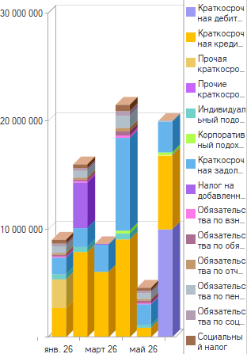

Вид расхода | янв. 26 | февр. 26 | март 26 | апр. 26 | май 26 | июнь 26 | Итого
 |  |  |  |  |  |  | Сумма
Краткосрочная дебиторская задолженность |  |  |  |  |  | 10,000,000 | 10,000,000
Краткосрочная кредиторская задолженность | 2,714,218 | 7,903,094 | 6,063,591 | 9,070,711 | 890,516 | 6,814,517 | 33,456,647
Прочая краткосрочная дебиторская задолженность | 2,656,800 |  |  |  |  |  | 2,656,800
Прочие краткосрочные активы |  |  |  |  |  | 63,303 | 63,303
Индивидуальный подоходный налог | 464,989 | 464,989 |  | 559,892 | 276,741 |  | 1,766,611
Корпоративный подоходный налог подлежащий уплате |  |  |  | 250,000 |  | 250,000 | 500,000
Краткосрочная задолженность по оплате труда | 1,550,000 | 1,749,040 | 2,535,000 | 8,598,383 | 1,894,400 | 2,853,779 | 19,180,602
Налог на добавленную стоимость (начисленный) |  | 4,232,648 | 3,000 |  |  |  | 4,235,648
Обязательства по взносам на социальное медицинское страхование | 112,887 | 119,470 |  | 216,802 | 103,084 |  | 552,243
Обязательства по обязательным пенсионным взносам работодателя | 148,083 | 148,083 |  | 377,945 | 234,215 |  | 908,326
Обязательства по отчислениям на социальное медицинское страхование | 169,330 | 179,205 |  | 325,202 | 154,626 |  | 828,363
Обязательства по пенсионным отчислениям | 618,158 | 618,158 |  | 1,106,011 | 523,923 | 35,000 | 2,901,251
Обязательства по социальным отчислениям | 247,244 | 247,244 |  | 448,229 | 234,453 |  | 1,177,170
Социальный налог | 352,317 | 352,317 |  | 582,959 | 276,733 |  | 1,564,326
Итого | 9,034,026 | 16,014,248 | 8,601,591 | 21,536,135 | 4,588,691 | 20,016,599 | 79,791,291

